Chi tiết địa chất
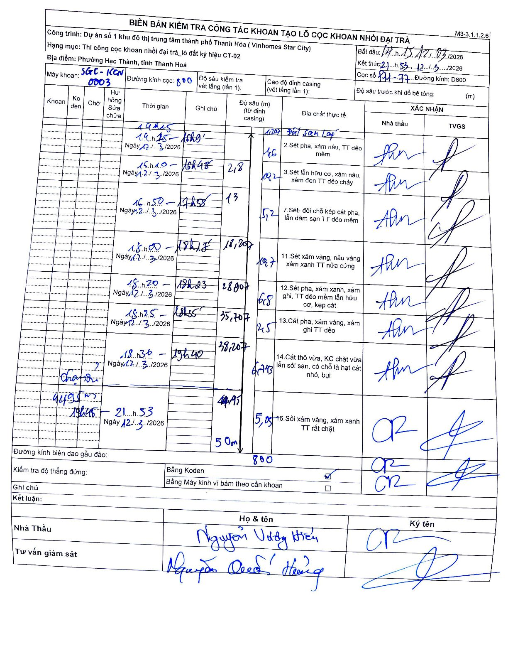
Dự án | Star City Thanh Hóa
Hạng mục | Thi công cọc khoan nhồi, tường vây cho các hạng mục_Lô CT-02
Tên bộ phận | Phường Hạc Thành, tỉnh Thanh Hóa
Số hiệu cọc | P11-77
Tên Máy khoan | SGC-KCN0003
Đường kính | D800
Bắt đầu thi công | 14:15 12/03/2026
Kết thúc thi công | 21:53 12/03/2026

Địa chất TT | Đường kính | Mô tả lớp thiết kế | Từ (h) | Đến (h) | Cao độ từ | Cao độ đến | T.Gian (h) | Dài (m) | V (m/h) | Ghi chú
1 | D800 | Đất san lấp | 14:15 12/03/2026 | 14:45 12/03/2026 | 0 | -4.6 | 0.5 | 4.6 | 9.2
2 | D800 | Sét pha, xám nâu, TT dẻo mềm | 14:45 12/03/2026 | 15:10 12/03/2026 | -4.6 | -9.2 | 0.42 | 4.6 | 11.04
3 | D800 | Sét lẫn hữu cơ, xám nâu, xám đen TT dẻo chảy | 15:10 12/03/2026 | 16:45 12/03/2026 | -9.2 | -13 | 1.58 | 3.8 | 2.4
7 | D800 | Sét- đôi chỗ kẹp cát pha, lẫn dăm sạn TT dẻo mềm | 16:50 12/03/2026 | 17:58 12/03/2026 | -13 | -18.207 | 1.13 | 5.21 | 4.59
11 | D800 | Sét xám vàng, nâu vàng xám xanh TT nửa cứng | 18:00 12/03/2026 | 18:15 12/03/2026 | -18.207 | -28.907 | 0.25 | 10.7 | 42.8
12 | D800 | Sét pha, xám xanh, xám ghi, TT dẻo mềm lẫn hữu cơ, kẹp cát | 18:20 12/03/2026 | 18:23 12/03/2026 | -28.907 | -35.707 | 0.05 | 6.8 | 136
13 | D800 | Cát pha, xám vàng, xám ghi TT dẻo | 18:25 12/03/2026 | 18:35 12/03/2026 | -35.707 | -38.207 | 0.17 | 2.5 | 15
14 | D800 | Cát thô vừa, KC chặt vừa lẫn sỏi sạn, có chỗ là hạt cát nhỏ, bụi | 18:36 12/03/2026 | 19:40 12/03/2026 | -38.207 | -44.95 | 1.07 | 6.74 | 6.32 | Thay dao/dầu
16 | D800 | Sỏi xám vàng, xám xanh TT rất chặt | 19:45 12/03/2026 | 21:53 12/03/2026 | -44.95 | -50 | 2.13 | 5.05 | 2.37

ẢNH BIÊN BẢN GỐC

